상품제안서
A5 멀티메모 바인더 | 상품코드: F17405

 |  |  |  |  |  |  | 02-412-0044 | www.easy1.co.kr
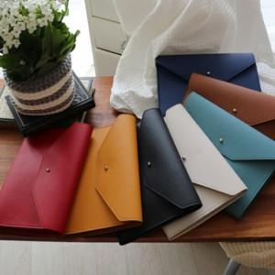

【상세/제작정보】 | <p>기본OPP포장 및 리갈패드포함 입니다.</p>

【인쇄/포장옵션】 | 불박 / 케이스+종이선물포장

【공급단가】 | 수량 | 100~ | 300~ | 500~ | 1,000~ | 3,000~
*VAT별도 | 단가 | 9,040원 | 8,710원 | 8,370원 | 8,040원 | 7,830원

【상품 URL】 | https://dev.easy1.co.kr:443/src/goods_detail.php?gdno=17405

